Лист1
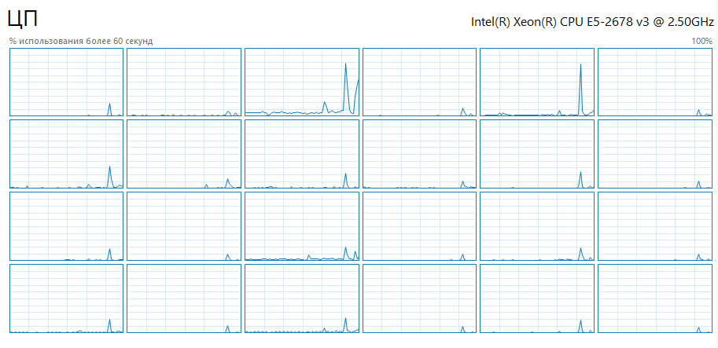
Количество сообщений
обмен | объём данных | время
100 | 10000 | 0.0013034
100 | 100000 | 0.00784746
100 | 1000000 | 0.0705528
100 | 10000000 | 1.01679
200 | 10000 | 0.00177255
200 | 100000 | 0.0148465
200 | 1000000 | 0.13414
200 | 10000000 | 1.78605
1000 | 10000 | 0.00763504
1000 | 100000 | 0.0634666
1000 | 1000000 | 0.547774
1000 | 10000000 | 8.82905

